現状
【現状】

INPUT_出品詳細情報
①出品詳細レポート
MASTER_写真情報

②全注文レポート
MASTER_ソート情報
INPUT_注文情報

MASTER_出品マスタ情報

③FBA在庫レポート
マスタ情報
INPUT_FBA在庫情報
NEW_出品マスタ情報

④ペイメントレポート
OLD_出品マスタ情報

INPUT_売上詳細情報

INPUT_発送情報_AMAZON
⑦FBA未出荷レポート
MASTER_商品種別
発送代行（申請側）
MASTER_発送商品マスタ情報5
INPUT_発送情報_QOO10
⑧Qoo10発送情報リスト
TEMP_発送情報
発送代行（発送側）
NEW_在庫情報

発送情報
データ導入履歴

コスト管理
オンライン販売情報収集ツール
INPUT_販売情報

コスト一覧情報
MASTER_商品標示情報

納品明細
納品管理
仕入明細
仕入管理

販売情報
在庫情報
仕入情報
売上情報
納品情報
 | INPUT_長期在庫保管手数料請求額情報
 | INPUT_売上詳細情報
 | INPUT_手数料見積り額情報

 | TEMP_商品リスト
 | TEMP_在庫確認

 | VIEW_商品販売情報
 | VIEW_商品詳細情報
 | VIEW_商品在庫情報

第一部分
【第一部分】

INPUT_出品詳細情報
①出品詳細レポート
MASTER_写真情報

②全注文レポート
INPUT_注文情報

MASTER_出品マスタ情報

③FBA在庫レポート
マスタ情報
INPUT_FBA在庫情報
MASTER_ソート情報
NEW_出品マスタ情報

④ペイメントレポート
OLD_出品マスタ情報

INPUT_売上詳細情報

INPUT_発送情報_AMAZON
⑦FBA未出荷レポート
MASTER_商品種別
発送代行（申請側）
MASTER_発送商品マスタ情報5
INPUT_発送情報_QOO10
⑧Qoo10発送情報リスト
TEMP_発送情報
発送代行（発送側）
NEW_在庫情報

発送情報
データ導入履歴

コスト管理
オンライン販売情報収集ツール
INPUT_販売情報

コスト一覧情報
MASTER_商品標示情報

納品明細
納品管理
仕入明細
仕入管理

販売情報
在庫情報
仕入情報
売上情報
納品情報
 | INPUT_長期在庫保管手数料請求額情報
 | INPUT_売上詳細情報
 | INPUT_手数料見積り額情報

 | TEMP_商品リスト
 | TEMP_在庫確認

 | VIEW_商品販売情報
 | VIEW_商品詳細情報
 | VIEW_商品在庫情報

TODO
■ | 環境構築 |  |  |  | 李

 | ① | VScode | 自分でダウンロード

 | ② | JDK

 | ③ | Tomcat
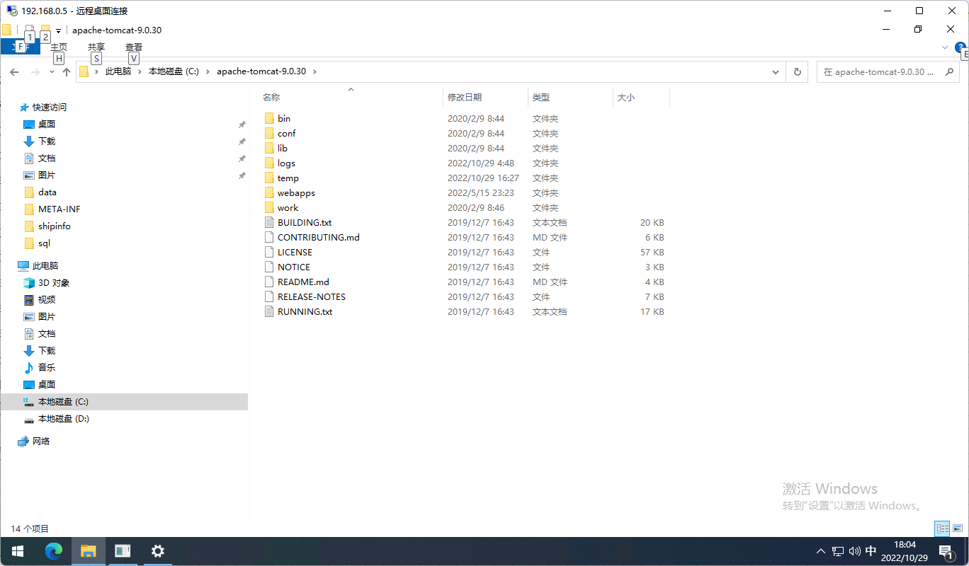
 | ④ | 環境変数

 |  | CATALINA_BASE |  | C:\apache-tomcat-9.0.30

 |  | JAVA_HOME |  | C:\Program Files\Java\jdk-9.0.1

 |  | CLASSPATH |  | .;%JAVA_HOME%\lib;%JAVA_HOME%\lib\tools.jar

 |  | Path |  | "%JAVA_HOME%\bin;%JAVA_HOME%\jre\bin";%CATALINA_BASE%\lib;%CATALINA_BASE%\bin; |  | 追加

 | ④ | PostgreSQL |  | DB作成

 | ⑤ | 現状DBのCreate文

 | ⑥ | データ

 | ⑦ | 動作確認

■ | 導入ファイル整理 |  |  |  | 劉

■ | Create文の作成 |  |  |  | 李
 | テーブル作成

1030
ファイル |  | IPT_テーブル

①すべての出品商品のレポート | 1回／日 | IPT_全出品情報
②全注文レポート | 1回／日 | IPT_全注文情報
③FBA在庫レポート | 1回／日 | IPT_FBA在庫情報
select
max(length("割引コメント")),
max(length("Amazon注文番号")),
max(length("注文日時")),
max(length("注文状態")),
max(length("数量"))
from
"INPUT_注文情報"
④ペイメントレポート | 1回／週 | IPT_ペイメント情報
⑤FBA未出荷レポート | 随時 | IPT_FBA未出荷情報
⑥Qoo10未出荷レポート | 随時 | IPT_Q10未出荷情報
⑦日付別_売上およびトラフィック |  | IPT_ビジネスレポート-1
⑧日付別_詳細ページ 売上・トラフィック |  | IPT_ビジネスレポート-2
⑨日付別_パフォーマンス |  | IPT_ビジネスレポート-3
⑩ASIN別_詳細ページ 売上・トラフィック |  | IPT_ビジネスレポート-4
⑪FBA在庫出荷レポート | 1回／週 | IPT_FBA在庫出荷情報
⑫出荷レポート | 1回／週 | IPT_出荷情報
⑬手数料見積り額レポート | 1回／週 | IPT_手数料見積り額情報
⑭在庫保管手数料レポート | 月次（月初アップロード） | IPT_在庫保管手数料情報
⑮長期在庫保管手数料請求額レポート | 月次（月初アップロード） | IPT_長期在庫保管手数料請求額情報
⑯返品レポート | 1回／月 | IPT_返品情報
⑰返送推奨レポート | 1回／月 | IPT_返送推奨情報
⑱返送所有権の放棄依頼の詳細レポート | 1回／月 | IPT_返送所有権放棄依頼詳細情報 |  | 20
 |  |  |  | 50
 |  |  |  | 100
 |  |  |  | 200
 |  |  |  | 500
 |  |  |  | 1000
 |  | 三つ項目追加 |  | 2000
 |  | 店舗ID | character varying(20)
 |  | 登録日時 | character varying(50)
 |  | 更新日時 | character varying(50)

 |  | TRN_データ導入履歴
 |  | 店舗ID | character varying(20)
 |  | データ種別 | character varying(20)
 |  | 導入日時 | timestamp(6) without time zone
 |  | 導入件数 | int

